Suite de pruebas
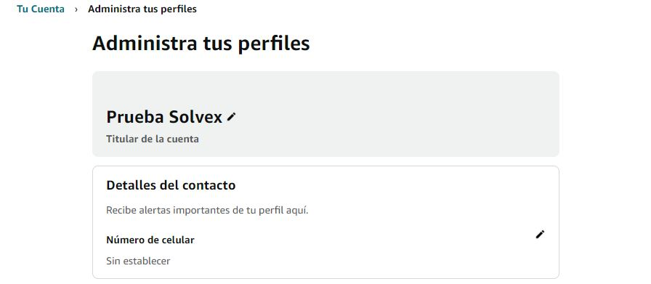
SUITE DE PRUEBAS - [ Cambiar el nombre el nombre del propietario de la cuenta - Amazon] |  |  |  |  |  |  |  |  | OK
No | Caso de prueba | Prioridad | Precondiciones | Datos de entrada | Pasos | Resultados Esperado | Resultado Obtenido | Estado prueba | FALLO
AREA FUNCIONAL: XXXXXX
1 | Actualizar el perfil del usuaruo corretamente | alta | tener el navegador instalado, tener internet | Corrreo: Prueba.amazon213@gmail.com Contraseña: Pruebaamazon Nombre nuevo: Prueba Solvex | 0: Entra a https://www.amazon.com/-/es/ref=nav_logo 1: loguearte con un usuario 2: pulsar la opcion cuenta y lista 3: Pulsal boton Tus perfiles 4: Pursal el perfil que quieres actualizar 5 Introducir el nombre nuevo 6: Pulsal el boton guardar cambios | Que se actualice correctamente el perfil |  | ok

No | Caso de prueba | Prioridad | Precondiciones | Datos de entrada | Pasos | Resultados Esperado | Resultado Obtenido | Estado prueba
2 | Actualizar el perfil con todo en blanco | alta | tener el navegador instalado, tener internet | Correó: Prueba.amazon213@gmail.com Contraseña: Prueba Amazon Nombre nuevo: Ninguno | 0: Entra a https://www.amazon.com/-/es/ref=nav_logo 1: loguearte con un usuario 2: darle a la opción de actualizar perfil 3: rellenar los campos que quieres cambiar 4: Darle al botón actualizar | Debe darte un aviso que diga, ! Por favor ingrese un nombre | 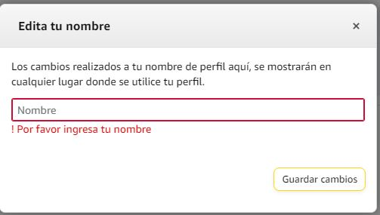 | ok

No | Caso de prueba | Prioridad | Precondiciones | Datos de entrada | Pasos | Resultados Esperado | Resultado Obtenido | Estado prueba
3 | Actualizar el perfil con diferentes caracteres | alta | tener el navegador instalado, tener internet | Correó: Prueba.amazon213@gmail.com Contraseña: Prueba Amazon Nombre nuevo: @$%^&*(&^&^*^%$ | 0: Entra a https://www.amazon.com/-/es/ref=nav_logo 1: loguearte con un usuario 2: darle a la opción de actualizar perfil 3: rellenar los campos que quieres cambiar 4: Darle al botón actualiza | 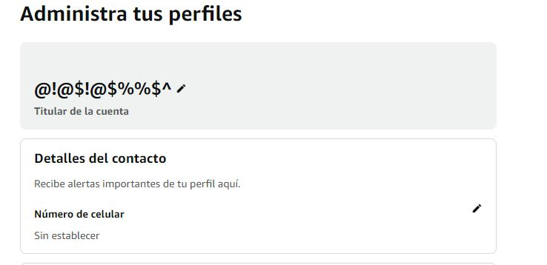 Que se actualice correctamente el perfil |  | ok

No | Caso de prueba | Prioridad | Precondiciones | Datos de entrada | Pasos | Resultados Esperado | Resultado Obtenido | Estado prueba
3 | Actualizar el perfil con diferentes números | alta | tener el navegador instalado, tener internet | Correó: Prueba.amazon213@gmail.com Contraseña: Prueba Amazon Nombre nuevo: 12498978687768 | 0: Entra a https://www.amazon.com/-/es/ref=nav_logo 1: loguearte con un usuario 2: darle a la opción de actualizar perfil 3: rellenar los campos que quieres cambiar 4: Darle al botón actualiza | Que se actualice correctamente el perfil | 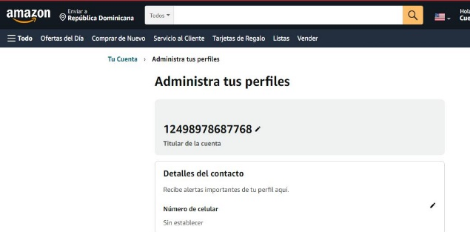 | ok

No | Caso de prueba | Prioridad | Precondiciones | Datos de entrada | Pasos | Resultados Esperado | Resultado Obtenido | Estado prueba
0 | Actualizar el perfil con muchas letras | alta | tener el navegador instalado, tener internet | Correó: Prueba.amazon213@gmail.com Contraseña: Prueba Amazon Nombre nuevo: sdKDSKdksjbdKBDKBSDKBSkjbdksBDKsjbdkBSDKJBskdjbKBDKJBadkjbKBDK | 0: Entra a https://www.amazon.com/-/es/ref=nav_logo 1: loguearte con un usuario 2: darle a la opcion de actualizar perfil 3: reyenar los campos que quieres cambiar 4: Darle al boton actualiza | debe darte un aviso error |  | ok

Hoja1
SUITE DE PRUEBAS - [ • Agregar la dirección de entrega de la cuenta - Amazon]
No | Caso de prueba | Prioridad | Precondiciones | Datos de entrada | Pasos | Resultados Esperado | Resultado Obtenido | Estado prueba
AREA FUNCIONAL: XXXXXX
1 | Agregar direcion correctamente | alta | tener el navegador instalado, tener internet | Correó: Prueba.amazon213@gmail.com Contraseña: Pruebaamazon Nombre: Pruebas de Amazon Numero de teléfono: 809-444-4444 Dirección: Paloma Santo Domingo Este Ciudad: Santo Domingo Este Código Postal : 11804 | 0: Entra a https://www.amazon.com/-/es/ref=nav_logo loguearte con un usuario 2: Pulsar el botón enviar a 3: Pulsar el botón Modificar direcciones de envío 4: Pulsar el botón agregar dirección 5: Rellenar formulario 6: Pulsar el botón agregar dirección | Que se actualice correctamente el perfil | 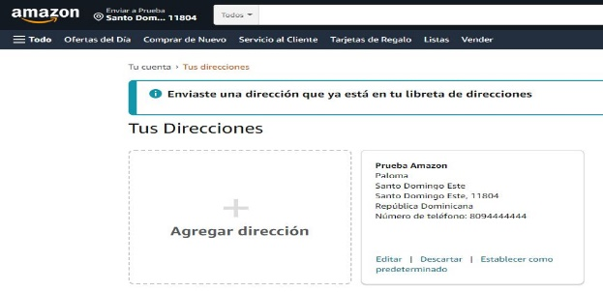 | ok

No | Caso de prueba | Prioridad | Precondiciones | Datos de entrada | Pasos | Resultados Esperado | Resultado Obtenido | Estado prueba
AREA FUNCIONAL: XXXXXX
1 | Dejar todos los campos vacíos | alta | tener el navegador instalado, tener internet | Correó: Prueba.amazon213@gmail.com Contraseña: Prueba Amazon Dato: vacíos | 0: Entra a https://www.amazon.com/-/es/ref=nav_logo 1: loguearte con un usuario 2: Pulsar el botón enviar a 3: Pulsar el botón Modificar direcciones de envío 4: Pulsar el botón agregar dirección 5: Dejar vacío el formulario 6: Pulsar el botón agregar dirección | que de error y enseñe un mensaje de error | 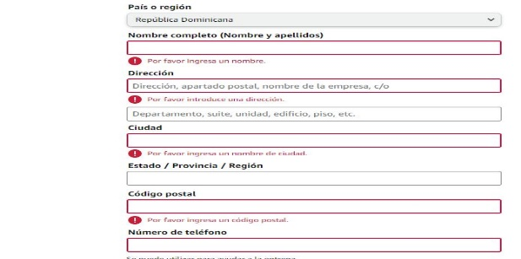 | ok

Hoja2

SUITE DE PRUEBAS - [ • Agregar un producto configurado al carrito (iPhone 13 Pro Max Color Plateado de 512GB) - Amazon]
No | Caso de prueba | Prioridad | Precondiciones | Datos de entrada | Pasos | Resultados Esperado | Resultado Obtenido | Estado prueba
AREA FUNCIONAL: XXXXXX
1 | Agregar un producto correctamente al carrito | alta | tener el navegador instalado, tener internet | Correó: Prueba.amazon213@gmail.com Contraseña: Prueba Amazon | 0: Entra a https://www.amazon.com/-/es/ref=nav_logo 1: loguearte con un usuario 2: Pulsar el buscador 3: Escribir en el buscador iPhone 13 Pro Max Color Plateado de 512GB 4: Pulsar el botón de buscar 5: Darle click al articulo que deseas 6: Pulsar el botón agregar al carrito | El articulo se guarde en el carrito correctamente |  | ok

